简历填写说明
感谢您对于甄智的信赖，以下是关于我司简历的填写说明，请您参考。

1. 如何添加※ 以下经历请按由近及远顺序填写。工作经历2次以上者，请自行添加表格。（学历也适用）
1.首先，在填写之前将鼠标移动到要复制的列（比如28~37行），右键点击“复制”
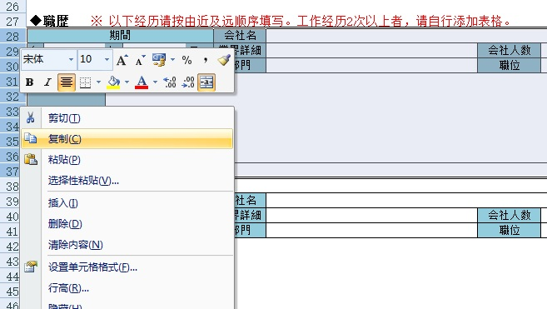

2.然后在要添加的行右键点击“插入复制的单元格”
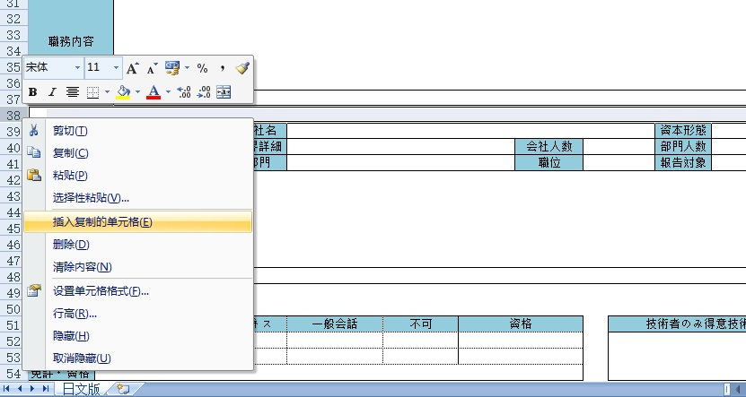

如何添加证明照片
1.点击表格上方插入，在下拉菜单中点击图片
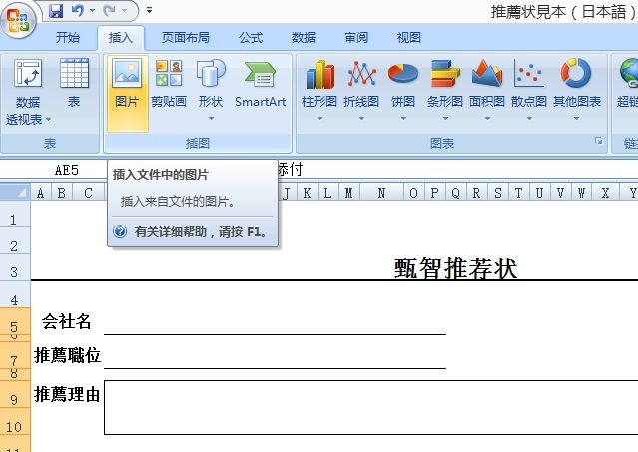

2.从目录中找到您要添加的照片，点击“插入”
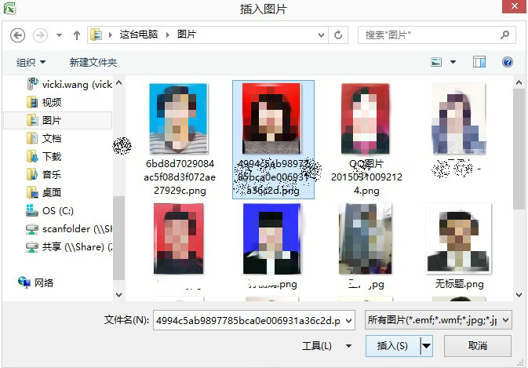

3.将照片移动到“写真添付”的位置上并调整大小。（可以使用键盘的“上下左右”键，也可以使用鼠标来调整。）
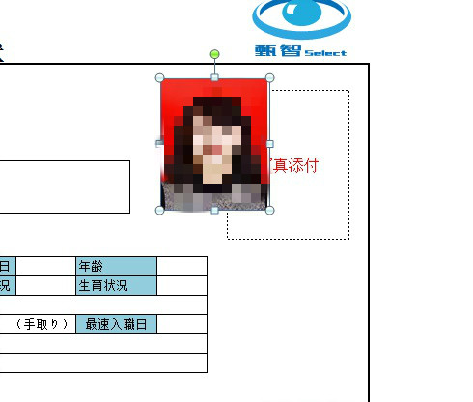

关于特别大的照片添加后大小的调整
插入照片后在照片上右键点击“大小和属性”------在“缩放比例”中将高度调整为“1%”-------之后“宽度”也会自动调整为合适的百分比------这时会看到照片缩小了不少，随后用鼠标进行微调即可达到满意效果。

